数据支持
系数测试
 | 面板攻击 | 破防等级 | 破防 | 木桩减伤 | 实际伤害 | 实际系数 | 面板伤害 | 面板系数
阳明 | 8690 | 3375 | 22.00% | 0.75 | 9390 | 1.18 | 10262 | 1.18
快雪 | 8690 | 3375 | 22.00% | 0.75 | 3335 | 0.42 | 3646 | 0.42
商阳 | 8690 | 3375 | 22.00% | 0.75 | 2302 | 0.29 | 2407 | 0.28
兰摧 | 8690 | 3375 | 22.00% | 0.75 | 2708 | 0.34 | 2307 | 0.27
钟林 | 8690 | 3375 | 22.00% | 0.75 | 2487 | 0.31 | 2600 | 0.30
玉石 | 8690 | 3375 | 22.00% | 0.75 | 2728 | 0.34 | 2897 | 0.33
商阳首跳 | 8690 | 3375 | 22.00% | 0.75 | 2649 | 0.33
商阳触发 | 8690 | 3375 | 22.00% | 0.75 | 1557 | 0.20
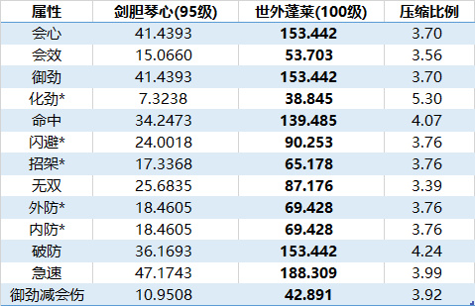
兰摧触发 | 8690 | 3375 | 22.00% | 0.75 | 1516 | 0.19
钟林触发 | 8690 | 3375 | 22.00% | 0.75 | 1725 | 0.22
商阳首跳（雪中行） | 8690 | 3375 | 22.00% | 0.75 | 8486 | 1.07
兰摧首跳（雪中行） | 8690 | 3375 | 22.00% | 0.75 | 8474 | 1.07
钟林首跳（雪中行） | 8690 | 3375 | 22.00% | 0.75 | 8480 | 1.07
验证组
阳明 | 6372 | 1471 | 9.59% | 0.75 | 6224 | 1.19 | 7579 | 1.19
快雪 | 6372 | 1471 | 9.59% | 0.75 | 2212 | 0.42 | 2692 | 0.42
商阳 | 6372 | 1471 | 9.59% | 0.75 | 1527 | 0.29 | 1778 | 0.28
兰摧 | 6372 | 1471 | 9.59% | 0.75 | 1790 | 0.34 | 1699 | 0.27
钟林 | 6372 | 1471 | 9.59% | 0.75 | 1647 | 0.31 | 1916 | 0.30
雪中行快雪测试
 | 伤害 | 增幅
单独快雪 | 3335 | 0.00
吞噬6跳商阳 | 5338 | 0.60
吞噬1跳商阳 | 3667 | 0.10
吞噬6跳兰摧+6跳钟林 | 7336 | 1.20
生息循环剩余跳数 | 兰摧1商阳2钟林2
流离循环剩余跳数 | 兰摧3商阳4钟林4
焚玉测试
 | 伤害 | 增幅
单独快雪 | 3335 | 0.00
1dot快雪 | 3600 | 0.08
2dot快雪 | 3869 | 0.16
3dot快雪 | 4136 | 0.24
玉石剩余跳数
 | 起手直接爆 | 5阳明爆 | 12阳明爆 | 20阳明爆
生息循环剩余跳数 | 7-7-7 | 5-6-6 | 3-4-4
流离循环剩余跳数 | 7-7-7 | 5-6-6 |  | 2-3-3

